Лист1
 | Термо сумки от ЦРП 2024 год
 | Тел./846/ 207-01-78, 207-35-54; http://dar63.ru; volga.konfeta@gmail.com
 | фото | наименование | цена
1 | 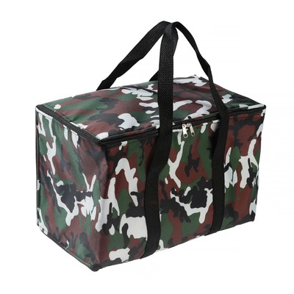 | Термосумка, камуфляж, 17-18 л, 35х21х24 см, цвет микс | 524 руб.
2 | 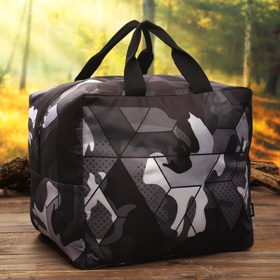 | Термосумка «Камуфляж», 32 литра | 749 руб.
3 | 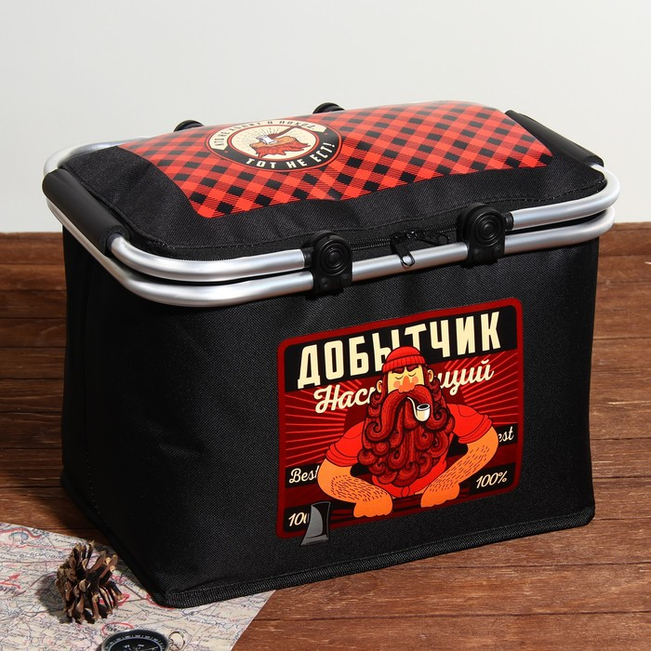 | Термосумка с каркасом «Добытчик», 20 л | 974 руб.
4 | 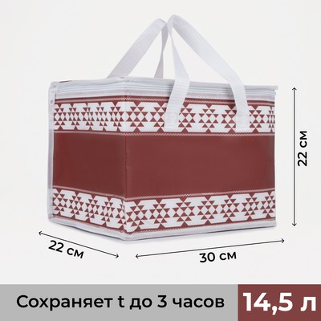 | Термосумка на молнии 14,5 л, цвет бордовый | 359 руб.
5 | 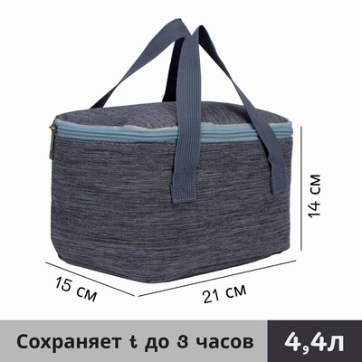 | Термосумка на молнии 4,4 л, цвет серый | 397 руб.
6 | 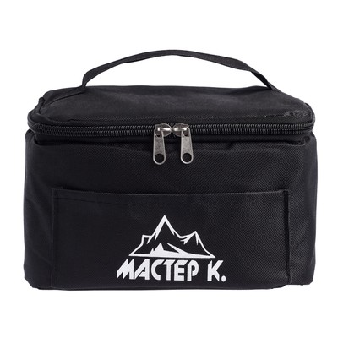 | Термосумка "Мастер К.", 4 л, сохраняет холод до 10 ч, 13 х 14 х 20 см | 495 руб.
7 | 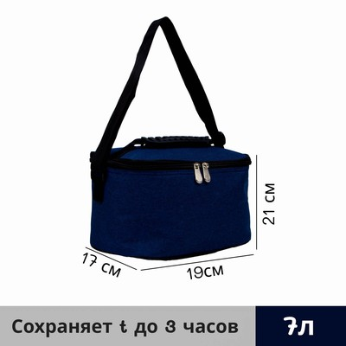 | Термосумка на молнии 6,5 л, цвет синий | 741 руб.
8 | 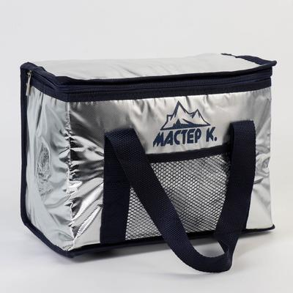 | Термосумка "Мастер К", 8 л, сохраняет холод до 3 ч, 21 х 15 х 27 см | 638 руб.

